首页
请登录
深圳
免费注册
我的订单
我的浏览
我的收藏
客服服务

商家入驻
首 页
入驻流程
入驻协议
入驻帮助
了解更多
808-820-820

首 页
隐私保护
联系我们
免责条款
公司简介
商家入驻
意见反馈

官方微博
投诉
模板堂
举报

ICP备案证书号：XXXXXXXXXXX POWERED 创展世贸B2B电商平台

商家注册
商家注册
已有账号？点击登录

1
2
3
4
〉
〉
〉
验证手机号
填写账号信息
填写公司信息
注册成功

中国+86
请填写常用手机号

格式有误

验证码：
请填写验证码

我已阅读并同意《创展世贸用户注册协议和隐私条款》

下 一 步

商家注册
已有账号？点击登录

商家注册
已有账号？点击登录
√
〉
2
〉
3
〉
4
验证手机号
填写账号信息
填写公司信息
注册成功

√
用户名已存在，长度只能在4-20个字符之间
√
〉
〉
3
〉
4
用 户 名
用户名可用于登录
验证手机号
填写账号信息
填写公司信息
注册成功

使用字母、数字和符号两种及以上组合，6-20个字符
公司代码
请填写公司代码由字母或者数字组成长度只能在8-30位字符
设置密码
建议使用两种或两种以上的字符
密码强度显示
两次密码输入不一致
公司名称
请填写公司名称
确认密码
请再次输入密码
公司地址
请选择公司所在地

下 一 步
公司行业
请选择公司行业

公司人数
请选择公司人数

联 系 人
请填写联系人姓名

邮箱
请用于接收系统审核进度

注册邀请码
商家注册
已有账号？点击登录

立即注册

亲爱的XXXX（用户名）,您的企业注册信息已提交，请等待审核

72小时（3个工作日，如遇法定节假日顺延）内审核结果将以短信形式通知您
期间如有问题，请拨打专线：0755-89580937 在线客服

登录
商家后台

商 家 登 录

用户名不存在 用户名或密码错误

支持用户名/手机号/邮箱
不允许为空

密码

登 录

没有账户？
忘记密码？

忘记密码
创展世贸电商商务平台
记住密码在此点击登录

创展世贸电商商务平台
记住密码在此点击登录
手机找回 | 邮箱找回

身份证号错误
身份证号
注册时绑定的身份证号码
重置密码

手机号错误 身份证号与手机号不匹配
手机号
绑定手机
使用字母、数字和符号两种及以上组合，6-20个字符
设置密码
建议使用两种或两种以上的字符
验证码错误
请输入验证码
获取验证码
密码强度显示
两次密码输入不一致
确认密码
请再次输入密码
找 回 密 码

提 交

商品列表
商品 — — 商品列表

商品ID/商品关键字
商品统一描述
添 加 商 品

编 号
商品名称
价格/应结金额
库 存
排 序
上 架
审核状态
操 作

删 除
上架
下架
退换货标识
运费模板
共10条记录，每页
15
上一页
下一页

添加商品
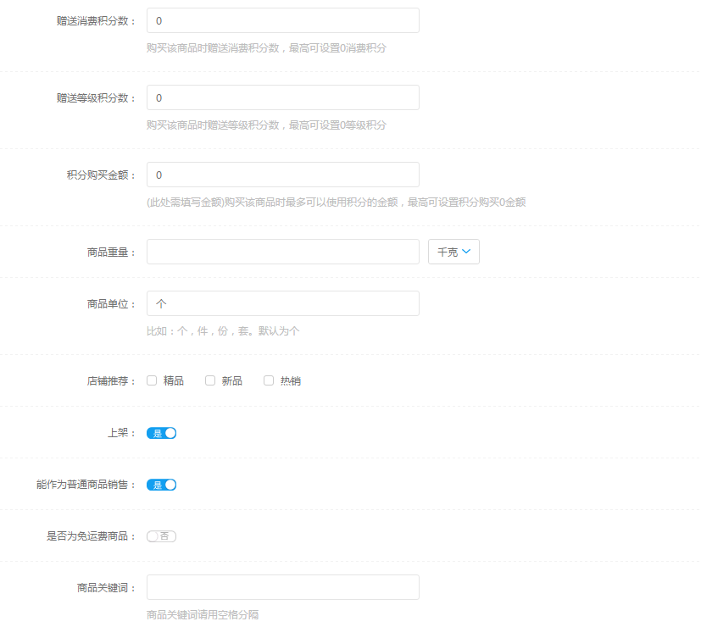
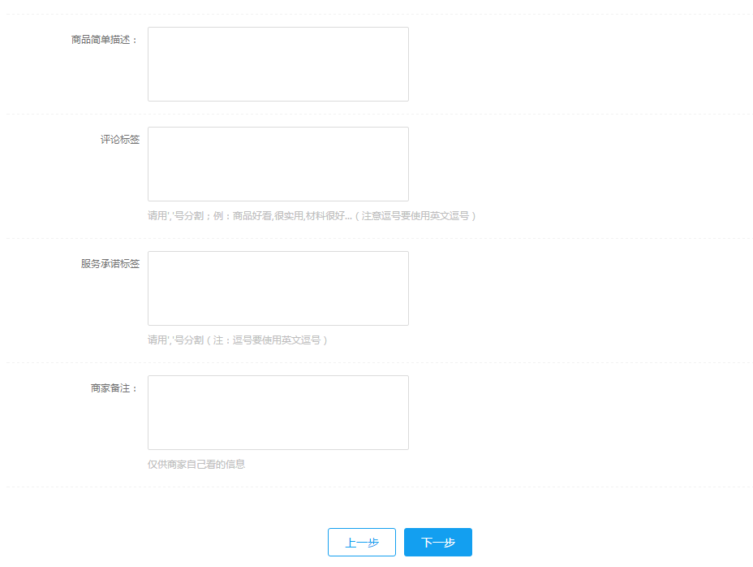
商品 — — 添加新商品

>
>
>
>
1、设置商品模式
2、选择商品分类
3、填写商品信息
4、填写商品属性
5、选择商品关联

商品 — — 添加新商品
商品 — — 添加新商品

>
>
>
>
>
>
>
>
1、设置商品模式
2、选择商品分类
3、填写商品信息
4、填写商品属性
5、选择商品关联
1、设置商品模式
2、选择商品分类
3、填写商品信息
4、填写商品属性
5、选择商品关联

您当前选择的商品类别是：请选择分类
>
请选择分类
通用信息

请选择分类
请选择分类
请选择分类
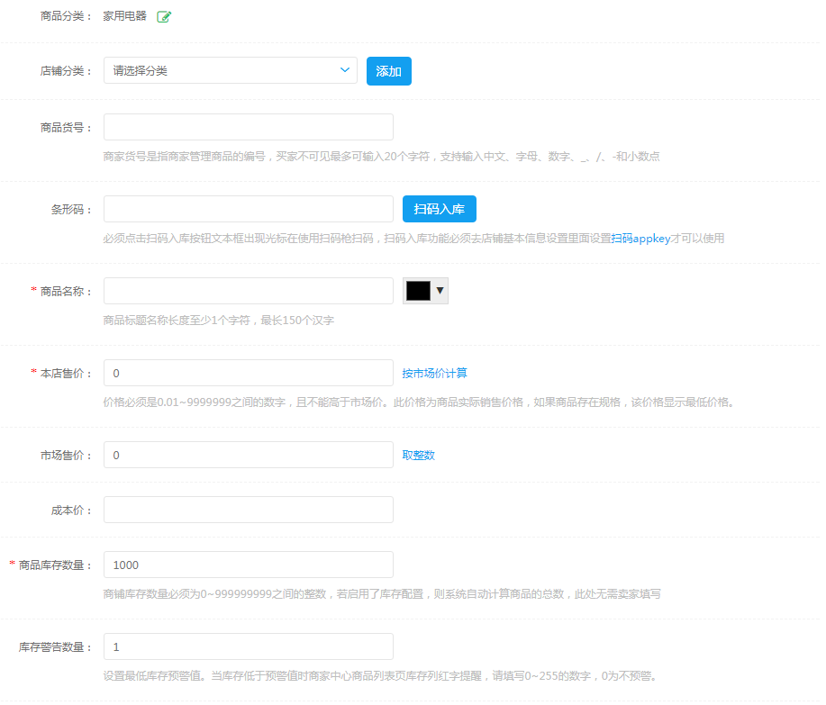

消费类电子产品

商品 — — 添加新商品

>
>
>
>
1、设置商品模式
2、选择商品分类
3、填写商品信息
4、填写商品属性
5、选择商品关联

商品属性

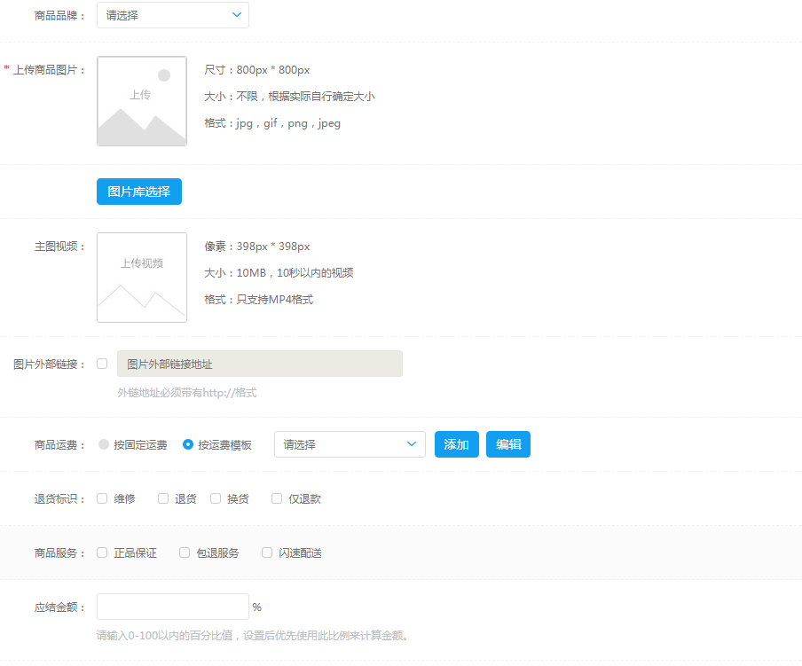
商品相册

商品 — — 添加新商品

>
>
>
>
1、设置商品模式
2、选择商品分类
3、填写商品信息
4、填写商品属性
5、选择商品关联

商品关联

请选择分类
请选择品牌
>
请输入关键字

可选商品
跟商品相关的商品

全 选
确 定
全 选
移除关联

关联地区

所选区域
>

可选地区
该商品的地区
通用信息

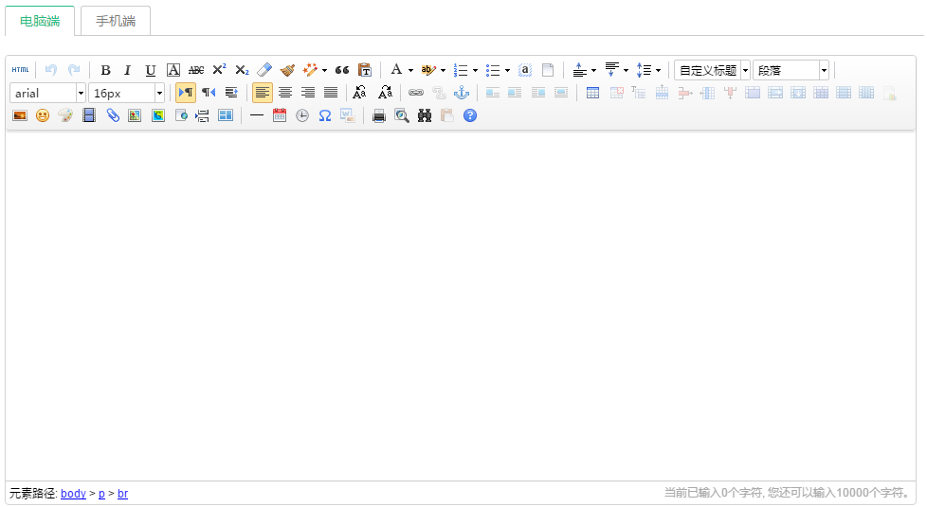

全 选
确 定
全 选
移除关联

上一步
立即发布

特殊信息



其它信息

商家入驻
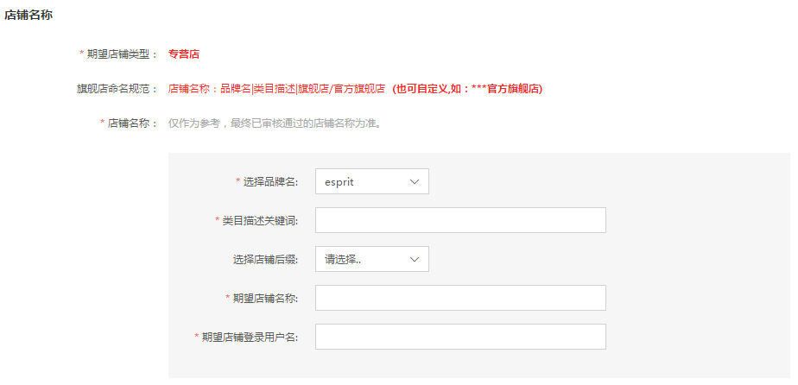
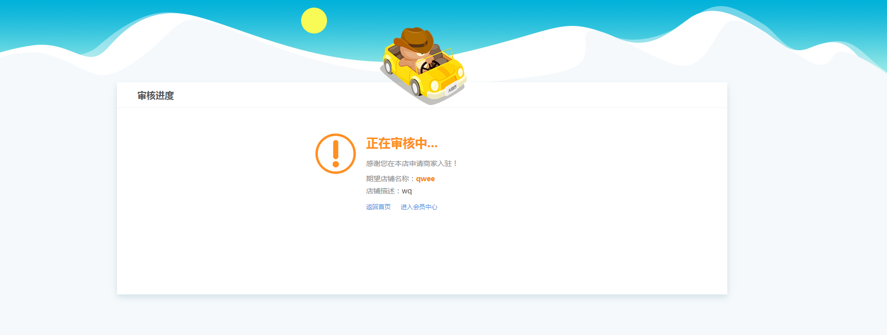
您好 XXXXX（用户名） , 欢迎来到创展世贸 [退出]
深圳
我的订单
我的浏览
我的收藏
客服服务

商家入驻
首 页
入驻流程
入驻协议
入驻帮助
了解更多
808-820-820

1、入驻须知
2、公司信息验证
3、店铺信息认证
4、等待验证

协议确定

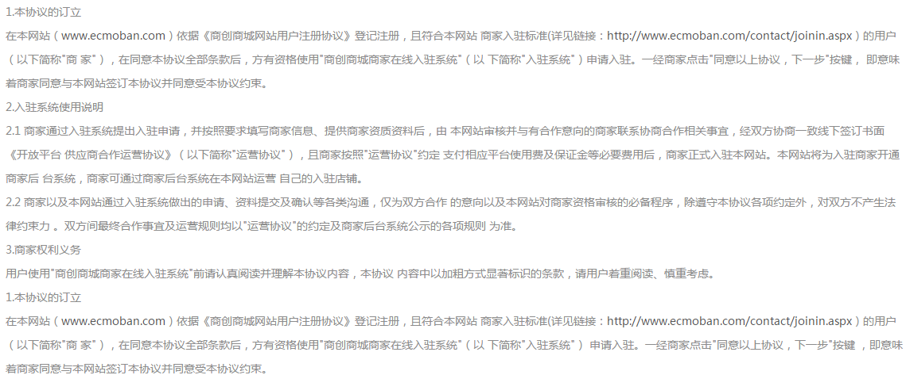

同意以上协议，下一步

您好 XXXXX（用户名） , 欢迎来到创展世贸 [退出]
深圳
我的订单
我的浏览
我的收藏
客服服务

商家入驻
首 页
入驻流程
入驻协议
入驻帮助
了解更多
808-820-820

1、入驻须知
2、公司信息验证
3、店铺信息认证
4、等待验证

联系方式

卖家入驻联系人信息

用于入驻过程中，接收创展世贸的后台反馈与入驻通知，请务必正确填写
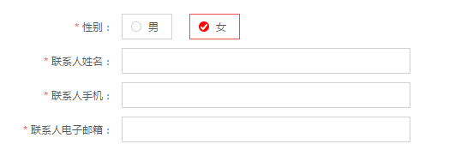

下一步，完善公司信息

您好 XXXXX（用户名） , 欢迎来到创展世贸 [退出]
深圳
我的订单
我的浏览
我的收藏
客服服务

首 页
入驻流程
入驻协议
入驻帮助
了解更多
808-820-820
商家入驻

1、入驻须知
2、公司信息验证
3、店铺信息认证
4、等待验证

公司信息提交

以下所需要上传电子版资质仅支持JPG、GIF、PNG格式的图片，大小不超过1M，且必须加盖企业彩色公章。
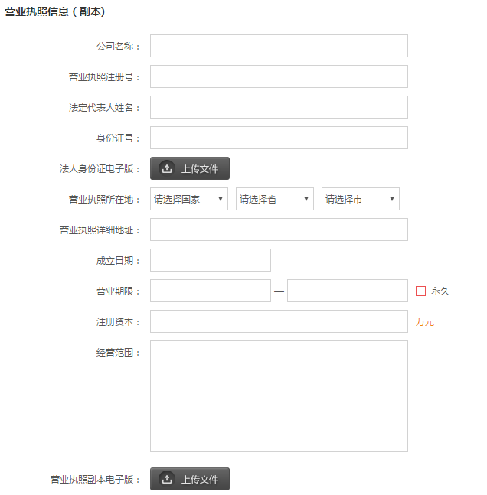

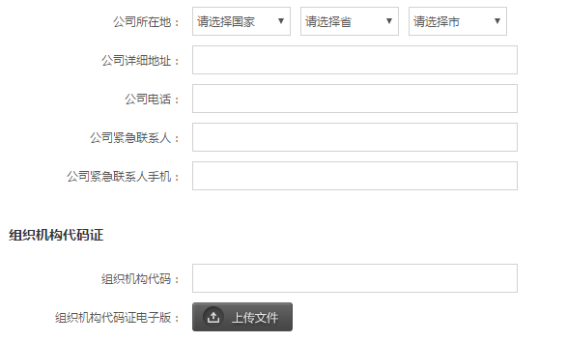

上 一 步
下一步，完善税务及银行信息

深圳
您好 XXXXX（用户名） , 欢迎来到创展世贸 [退出]
我的订单
我的浏览
我的收藏
客服服务

商家入驻
首 页
入驻流程
入驻协议
入驻帮助
了解更多
808-820-820

1、入驻须知
2、公司信息验证
3、店铺信息认证
4、等待验证

公司证件信息提交

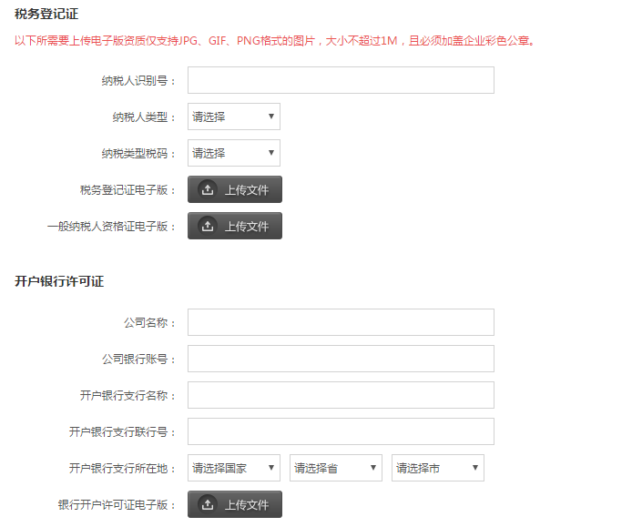
税务登记证
以下所需要上传电子版资质仅支持JPG、GIF、PNG格式的图片，大小不超过1M，且必须加盖企业彩色公章。

上 一 步
下一步，完善店铺信息

您好 XXXXX（用户名） , 欢迎来到创展世贸 [退出]
深圳
我的订单
我的浏览
我的收藏
客服服务

商家入驻
首 页
入驻流程
入驻协议
入驻帮助
了解更多
808-820-820

1、入驻须知
2、公司信息验证
3、店铺信息认证
4、等待验证

店铺基本信息

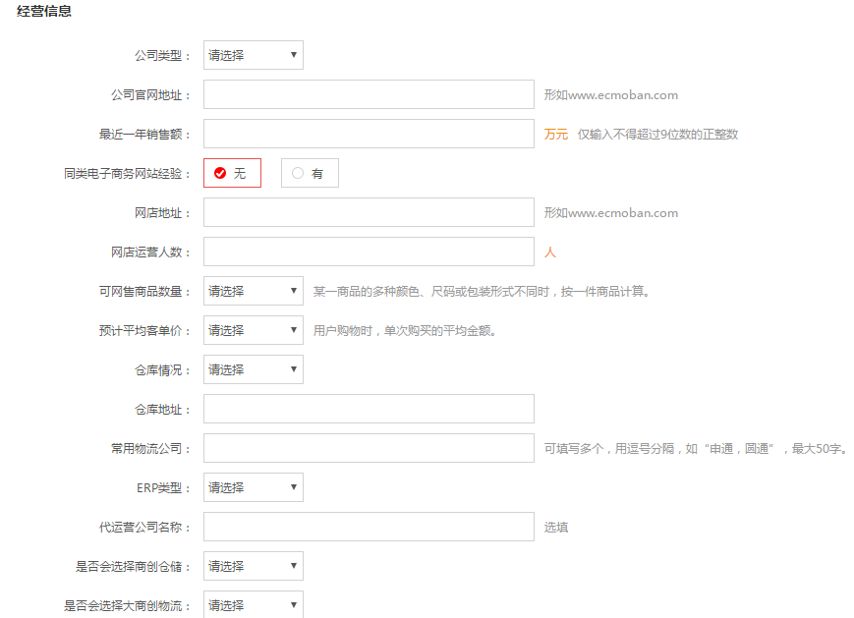

是否收到创展世贸其他商家邀请

上 一 步
下一步，完善类目及资质

您好 XXXXX（用户名） , 欢迎来到创展世贸 [退出]
深圳
我的订单
我的浏览
我的收藏
客服服务

商家入驻
首 页
入驻流程
入驻协议
入驻帮助
了解更多
808-820-820

1、入驻须知
2、公司信息验证
3、店铺信息认证
4、等待验证

店铺类型及类目信息

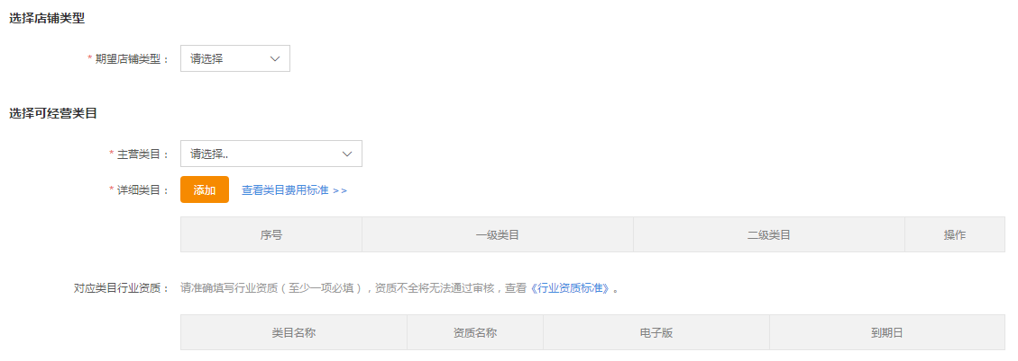

上 一 步
下一步，添加品牌

您好 XXXXX（用户名） , 欢迎来到创展世贸 [退出]
深圳
我的订单
我的浏览
我的收藏
客服服务

商家入驻
首 页
入驻流程
入驻协议
入驻帮助
了解更多
808-820-820

1、入驻须知
2、公司信息验证
3、店铺信息认证
4、等待验证

添加品牌

1、信息提交前，请务必先了解创展世贸B2B平台招商资质标准细则
2、经营品牌类信息需填项较多，建议先查看品牌添加注意事项再进行填写

3、以下所需要上传电子版资质仅支持JPG、GIF、PNG格式的图片，大小不超过1M，且必须加盖企业彩色公章。

上 一 步
下一步，店铺命名

您好 XXXXX（用户名） , 欢迎来到创展世贸 [退出]
深圳
我的订单
我的浏览
我的收藏
客服服务

商家入驻
首 页
入驻流程
入驻协议
入驻帮助
了解更多
808-820-820

1、入驻须知
2、公司信息验证
3、店铺信息认证
4、等待验证

新增品牌

1、请准确录入《商标注册证》、《商标注册受理通知书》或《销售类授权书》中标识的品牌名称，如名称不一致，将无法通过审核；
2、品牌中英文名称至少一项必填，录入规则查看《品牌名称录入规则》；
3、当品牌同时存在中英文名称时，请分别输入中英文名称；
4、当品牌仅存在中文名称时，仅输入中文名称即可，英文名称留空；
5、当品牌仅存在英文名称时，仅输入英文名称即可，中文名称留空。

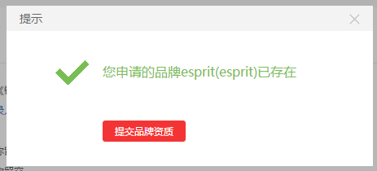
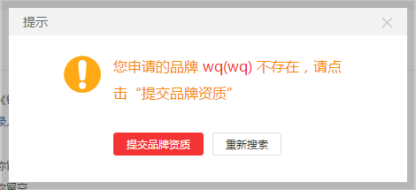

您好 XXXXX（用户名） , 欢迎来到创展世贸 [退出]
深圳
我的订单
我的浏览
我的收藏
客服服务

首 页
入驻流程
入驻协议
了解更多
808-820-820
商家入驻
入驻帮助

1、入驻须知
2、公司信息验证
3、店铺信息认证
4、等待验证

添加品牌

1、信息提交前，请务必先了解创展世贸B2B平台招商资质标准细则
2、经营品牌类信息需填项较多，建议先查看品牌添加注意事项再进行填写
3、以下所需要上传电子版资质仅支持JPG、GIF、PNG格式的图片，大小不超过1M，且必须加盖企业彩色公章。

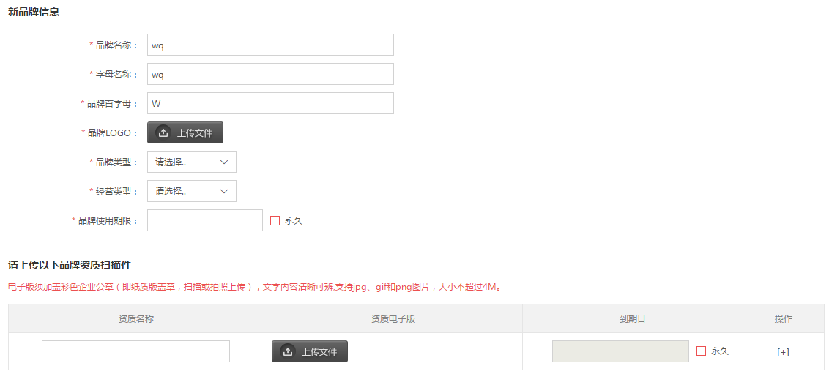

1、自有品牌请上传由国家商标总局颁发的商标注册证或商标注册申请受理通知书复印件；
2、代理品牌请上传授权书或能够证明授权关系的采购类证明文件；
3、进口商品类品牌请上传相应的进出口检疫检验文件；
3-1、进口货物报关单：此资质填写到期日时，请贵公司根据报关单的申报日期加算一年；（例如：报关单的申报日为2013年10月1日，贵公司填写的到期日为2014年10月1日）
3-2、出入境检验检疫：此资质填写到期日时，请贵公司根据检验检疫的检验日期加算一年；（例如：检验检疫的检验日为2013年10月1日，贵公司填写的到期日为2014年10月1日）
4、检验报告： 此资质填写到期日时，请贵公司根据检验报告的检测日期加算一年；（例如：检验报告的检测日为2013年10月1日，贵公司填写的到期日为2014年10月1日）
5、其他特殊品类请上传相应的专业资质证明文件，详细资质要求详见 <<行业资质标准>>

保 存
上 一 步

您好 XXXXX（用户名） , 欢迎来到创展世贸 [退出]
深圳
我的收藏
客服服务

首 页
商家入驻

Sheet2
深圳
您好 XXXXX（用户名） , 欢迎来到创展世贸 [退出]
我的订单
我的浏览
我的收藏
客服服务

商家入驻
首 页
入驻流程
入驻协议
入驻帮助
了解更多
808-820-820

1、入驻须知
2、公司信息验证
3、店铺信息认证
4、等待验证

添加品牌

1、信息提交前，请务必先了解创展世贸B2B平台招商资质标准细则
2、经营品牌类信息需填项较多，建议先查看品牌添加注意事项再进行填写
3、以下所需要上传电子版资质仅支持JPG、GIF、PNG格式的图片，大小不超过1M，且必须加盖企业彩色公章。

同意以上协议，下一步

概图
